2018_09_data
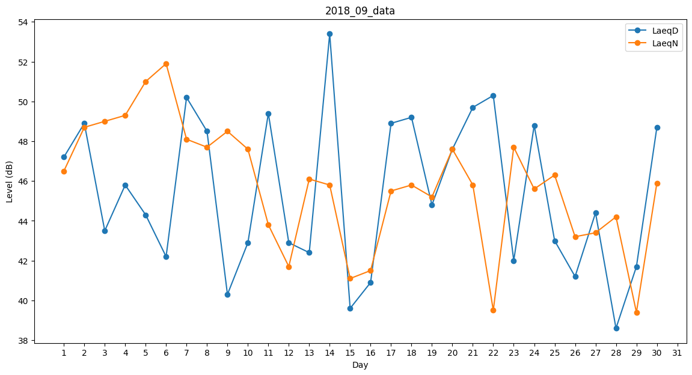
Day | LaeqD | LaeqN
1 | 47.2 | 46.5
2 | 48.9 | 48.7
3 | 43.5 | 49
4 | 45.8 | 49.3
5 | 44.3 | 51
6 | 42.2 | 51.9
7 | 50.2 | 48.1
8 | 48.5 | 47.7
9 | 40.3 | 48.5
10 | 42.9 | 47.6
11 | 49.4 | 43.8
12 | 42.9 | 41.7
13 | 42.4 | 46.1
14 | 53.4 | 45.8
15 | 39.6 | 41.1
16 | 40.9 | 41.5
17 | 48.9 | 45.5
18 | 49.2 | 45.8
19 | 44.8 | 45.2
20 | 47.6 | 47.6
21 | 49.7 | 45.8
22 | 50.3 | 39.5
23 | 42 | 47.7
24 | 48.8 | 45.6
25 | 43 | 46.3
26 | 41.2 | 43.2
27 | 44.4 | 43.4
28 | 38.6 | 44.2
29 | 41.7 | 39.4
30 | 48.7 | 45.9

